記入例
（様式２）
令和７年度 初任者研修年間指導計画書
①方式、指導教員の種類、指導者等は、ドロップダウンから選択できます。ドロップダウンメニューにない指導者を入力したい場合は、「データツール」→「データの入力規制」→「すべてクリア」にしてから、直接入力してください。
②初任者といずれかの指導教員の所持免許が一致するようにしてください。
③単独校方式の場合
・教科指導員がいない場合は記入しなくてかまいません。
・直接指導の50%以上を単独校指導教員が行うようにしてください。
・指導内容 が入ると、実時間数に 「1・１」 が自動的に入り、延時間数が計算されます。増やしたい場合は、実時間数を直接入力してください。
・実時間・延時間 の列には数式が入っています。行を増やすときは、数式もコピーしてください。
 |  |  |  |  |  | 学校名 青森県立○○○○学校（中学部一人配置校） .
 |  |  |  |  |  | 校長名 ○○ ○○ .

１ | 初任者氏名 |  |  |  | ○○ ○○（国語）
２ | 拠点校 |  | 方式
 |  | 拠点校指導教員氏名 |  |  | ○○ ○○
 |  | 校内指導指導員氏名 |  |  | ○○ ○○（国語）
３ | 計画上配慮した事項
 | （１）
 | （２）
 | （３）
４ | 年間指導計画〔備考欄は校外研修〕 |  |  |  |  |  |  |  |  |  |  | 入力欄
学期 | 月 | 日 | 曜日 | 指 導 内 容 |  | 指導者等 | 実時間数 |  | 延時間数 |  | 備 考 | カテゴリ | №
 |  |  |  |  |  |  | 直接 指導 | 準備 整理 記録 等 | 直接 指導 | 準備 整理 記録 等
１学期 | 4月 | 3 | 水 | 本校の特色と教育目標 |  | 校長、指導教員 | 1 | 1 | 1 | 1 |  | 2 | 1
 |  | 3 | 水 | ＩＣＴ教育 |  | 情報教育部主任 | 1 | 0 | 2 | 1 |  | 6 | 3
 |  | 9 | 火 | 教員としての心構え |  | 拠点校指導教員 | 3 | 3 | 5 | 4 |  | 1 | 2
 |  | 9 | 火 | 校内組織と校務分掌 |  |  | 1 | 0 | 6 | 4 |  | 2 | 8
 |  | 10 | 水 | 本校の特色と教育目標 |  |  | 1 | 1 | 7 | 5 | ＊4/10～11 | 2 | 1
 |  |  |  |  |  |  |  |  |  |  | 教職基礎講座Ⅰ

・指導内容例sheet の カテゴリ と № を 入力欄 に入れると「指導内容」に反映されます。
・行を増やすときは、数式もコピーしてください。
 |  |  |  |  |  |  |  |  |  |  | ＊4/25
 |  |  |  |  |  |  |  |  |  |  | 学級経営基礎講座
 | ５月

 |  |  |  |  |  |  |  |  |  |  | ＊5/22～23
 |  |  |  |  |  |  |  |  |  |  | 特別支援教育指導法基礎講座Ⅰ

 | ６月 |  |  |  |  |  |  |  |  |  | ＊6/20
 |  |  |  |  |  |  |  |  |  |  | 教職基礎講座Ⅱ

準備・整理・記録等の時間が直接指導の時間より多くならないように、注意してください。
 |  |  |  |  |  |  |  |  |  |  | ＊6/26～27
 |  |  |  |  |  |  |  |  |  |  | 特別支援教育指導法基礎講座Ⅱ
 | ７月

 |  |  |  |  |  |  |  |  | 43 | 41
 |  |  |  |  |  |  | 1 | 1 | 44 | 42
 |  |  |  | 実地研修 | 86 | 時間 | 校外研修 |  | 8 |  | 日

学期 | 月 | 日 | 曜日 | 指導内容 |  | 指導者等 | 実時間 |  | 延べ時間 |  | 備 考 | カテゴリ | №
 |  |  |  |  |  |  | 直接 指導 | 準備 整理 記録 等 | 直接 指導 | 準備 整理 記録 等
２学期 | ８月 | 30 | 金 | 授業参観研修 |  | 校内指導教員 | 1 | 0 | 1 | 0 | ＊10/2～3 | 3 | 1
 |  |  |  |  |  |  |  |  |  |  | 生徒指導基礎講座

学期が変わった場合、０からカウントし直してください。

３学期 | 12月 |  |  |  |  |  |  |  |  |  | ＊12/11～12/12 特別支援教育指導法基礎講座Ⅲ
 | ３月

 |  |  |  | 実地研修 | 8 | 時間 | 校外研修 |  | 4 |  | 日

合 計 |  |  |  | 実地研修 | 210 | 時間 | 校外研修 |  | 12 |  | 日

実地研修の総時数が１８０時間以上２４０時間以内になっているか確認してください。

行の増やし方
 | 行の増やし方

（例） 22行目と23行目の間に新たに行を挿入したい場合
手順１ | 23行目の左端「23」をクリックし、行全体を範囲指定します。
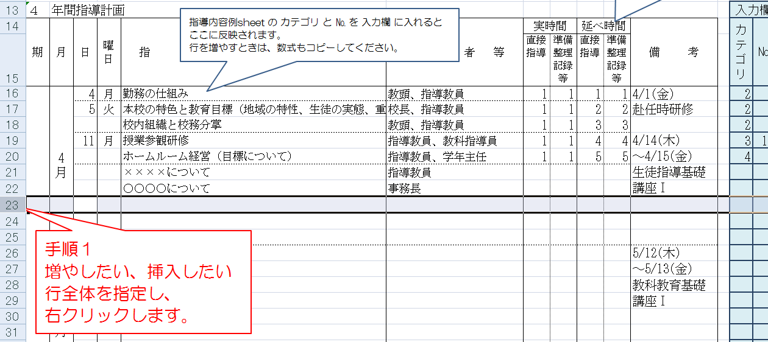

手順２ | 範囲指定した状態で右クリックし、「挿入」をクリックしてください。 → 文字も数式も入っていないただの行が１行増えます。
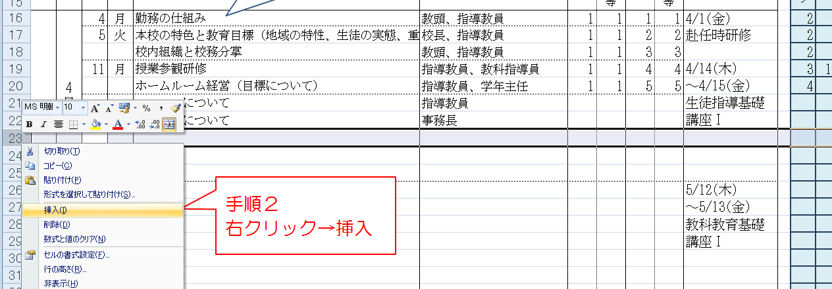

手順３ | 数式が入っている行を右クリックし、数式をコピーします。
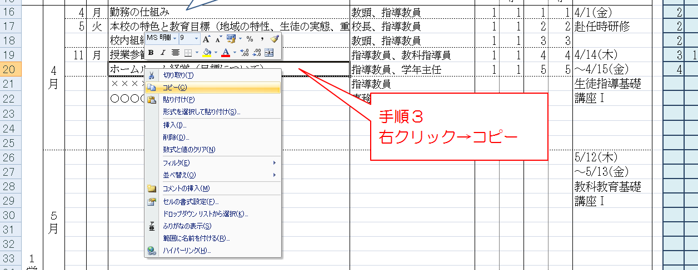

手順４ | 増やした行を右クリックし、「形式を選択して貼り付け」をクリックする。
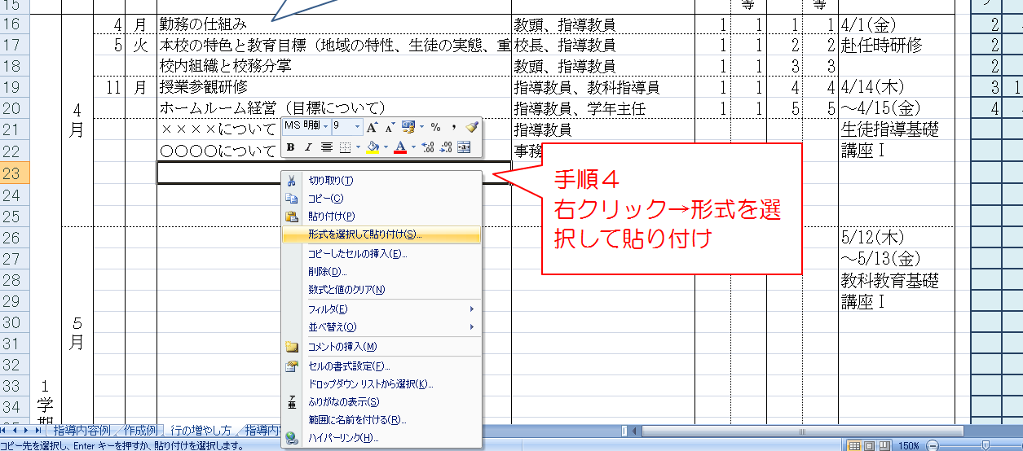

手順５ | 「貼り付け」の中の「数式」にチェックを入れ、「ＯＫ」をクリックする。 →終了

